Прайс Public Comfort

 |  |  | Серия "Public Comfort"

 |  |  | мебель для персонала
 |  |  | прайс-лист от 01.03.2021

 | ООО ТК "Креатив" |  | Цвета исполнения серии мебели:
г.Екатеринбург, ул.Блюхера 26, оф.312 тел. (343) 266-71-02 e-mail: info@kreativ66.ru, office@kreativ66.ru сайт: www.kreativ66.ru |  |  | Дуб Сантана светлый Дуб Сантана золотистый Джара Госфорт Белый

Изображение | Артикул | Габаритный размер ш*г*в | Описание |  | Цена | Объем, м3
Столы письменные и столы заседаний
Столешницы - ЛДСП 22мм, облицованы противоударной кромкой ПВХ 2мм. Каркас - ЛДСП 16мм, кромка ПВХ 0,4мм. На боках - регулировочные опоры для защиты боковины стола. Регулировка по высоте до 15мм.
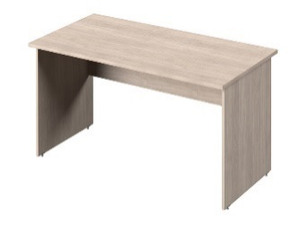 | С-15 | 1500*700*740 | Стол письменный прямой, опоры ЛДСП, столешница без заглушек кабель-канала |  | 5,211 | 0.73
 | С-14 | 1350*700*740 |  |  | 4,998 | 0.067
 | С-12 | 1200*700*740 |  |  | 4,757 | 0.063
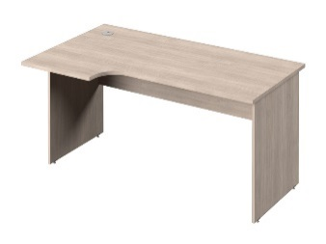 | С-35 л/пр | 1500/514*890/700*740 | Стол письменный эргономичный, опоры ЛДСП, столешница с заглушкой кабель-канала. Правое и левое исполнение. Устанавливается отдельно или с тумбой С-222, С-232. |  | 7,046 | 0.087
 | С-34 л/пр | 1350/514*890/700*740 |  |  | 6,728 | 0.08
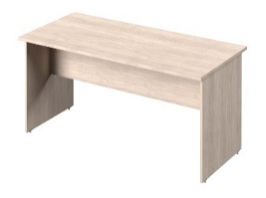 | С-115 | 1500х700х740 | Стол заседаний прямой, опоры ЛДСП, столешница без заглушек кабель-канала. Царга устанавливается посередине. |  | 4,834 | 0.73
 | С-114 | 1350*700*740 |  |  | 4,635 | 0.067
 | С-112 | 1200*700*740 |  |  | 4,429 | 0.063
Брифинги и приставные столешницы
Столешница - из ЛДСП 22мм, облицована противоударной кромкой ПВХ 2мм.
 | С-890 | 700х750х22 | Брифинг к столам С-15, С-14, С-12, С-35, С-34. Опоры 50006 приобретаются дополнительно. |  | 2,600 | 0.022
 | С-802 | 1400х400х22 | Столешница приставная к 2 столам С-15, С-14, С-35, С-34 без установки экрана. Опоры 50006 приобретаются дополнительно. |  | 2,982 | 0.023
 | С-83 | 700х400х22 | Столешница приставная к столам С-15, С-14, С-35, С-34 . Опоры 50006 приобретаются дополнительно. |  | 1,690 | 0.012
Столы на металлокаркасе "Инновация"
Опоры сечением 40*40. Траверсы сечением 35*35.
Столешницы - ЛДСП 22мм, цвет "Дуб Сантана Светлый"", " Дуб Сантана золотистый" и "Джара Госфорт" , "Белый". Кромка - ПВХ 2мм. Металлокаркасы изготавливаются в трех цветах: "Антрацит" , "Серый", "Белый". Поставляются в разобранном виде.
Одиночные столы на металлокаркасе "Инновация".
 | С-32 | 1500*700*740 | Цвет металлокаркаса - "Серый", (RAL 9006) |  | 12,165 | 0.057
 | С-31 | 1350*700*740 |  |  | 11,944 | 0.052
 | С-30 | 1200*700*740 |  |  | 11,708 | 0.047
 | С-32 | 1500*700*740 | Цвет металлокаркаса - "Антрацит" |  | 12,165 | 0.057
 | С-31 | 1350*700*740 |  |  | 11,944 | 0.052
 | С-30 | 1200*700*740 |  |  | 11,708 | 0.047
 | С-32 | 1500*700*740 | Цвет металлокаркаса - "Белый", (RAL 9016) |  | 12,165 | 0.057
 | С-31 | 1350*700*740 |  |  | 11,944 | 0.052
 | С-30 | 1200*700*740 |  |  | 11,708 | 0.047
Столы - тандемы на металлокаркасе "Инновация".
Каждая столешница имеет вырезы для вывода проводов. Расстояние между столешницами - 32 мм под установку экранов или декоративных заглушек.
 | С-42 | 1500*1432*740 | Цвет металлокаркаса - "Серый" , (RAL 9006) |  | 18,953 | 0.096
 | С-41 | 1350*1432*740 |  |  | 18,825 | 0.088
 | С-42 | 1500*1432*740 | Цвет металлокаркаса - "Антрацит" |  | 18,953 | 0.096
 | С-41 | 1350*1432*740 |  |  | 18,825 | 0.088
 | С-42 | 1500*1432*740 | Цвет металлокаркаса - "Белый" , (RAL 9016) |  | 18,953 | 0.096
 | С-41 | 1350*1432*740 |  |  | 18,825 | 0.088
Бенч-система на 4 рабочих места на металлокаркасе "Инновация".
Каждая столешница имеет вырезы для вывода проводов. Расстояние между столешницами - 32 мм под установку экранов или декоративных заглушек.
 | С-52 | 3000*1432*740 | Цвет металлокаркаса - "Серый", (RAL 9006) |  | 34,188 | 0.183
 | С-51 | 2700*1432*740 |  |  | 33,384 | 0.167
 | С-52 | 3000*1432*740 | Цвет металлокаркаса - "Антрацит" |  | 34,188 | 0.183
 | С-51 | 2700*1432*740 |  |  | 33,384 | 0.167
 | С-52 | 3000*1432*740 | Цвет металлокаркаса - "Белый" , (RAL 9016) |  | 34,188 | 0.183
 | С-51 | 2700*1432*740 |  |  | 33,384 | 0.167
NEW
 | Столы на металлокаркасе "LITE".
 | Опоры сечением 40*40. Траверсы сечением 30*30.
Столешницы - ЛДСП 22мм, цвет "Дуб Сантана Светлый"", " Дуб Сантана золотистый" и "Джара Госфорт" , "Белый". Кромка - ПВХ 2мм. Металлокаркасы в цветах: "Антрацит", "Серый", "Белый". Поставляются в разобранном виде.
Одиночные столы на металлокаркасе "LITE".
 | СL-32 | 1500*700*740 | Цвет металлокаркаса - "Серый",(RAL 9006) | складская программа | 12,165 | 0.056
 | СL-31 | 1350*700*740 |  | складская программа | 11,944 | 0.051
 | СL-30 | 1200*700*740 |  | складская программа | 11,708 | 0.047
 | СL-32 | 1500*700*740 | Цвет металлокаркаса - "Антрацит" | складская программа | 12,165 | 0.056
 | СL-31 | 1350*700*740 |  | складская программа | 11,944 | 0.051
 | СL-30 | 1200*700*740 |  | складская программа | 11,708 | 0.047
 | СL-32 | 1500*700*740 | Цвет металлокаркаса - "Белый", (RAL 9016) | складская программа | 12,165 | 0.056
 | СL-31 | 1350*700*740 |  | складская программа | 11,944 | 0.051
 | СL-30 | 1200*700*740 |  | складская программа | 11,708 | 0.047
Столы - тандемы на металлокаркасе "LITE".
Каждая столешница имеет вырезы для вывода проводов. Расстояние между столешницами - 32 мм под установку экранов или декоративных заглушек.
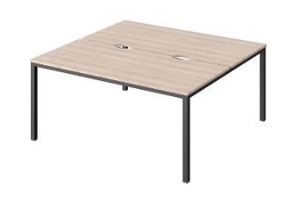 | СL-42 | 1500*1432*740 | Цвет металлокаркаса - "Серый", (RAL 9006) | складская программа | 18,953 | 0.093
 | СL-41 | 1350*1432*740 |  | складская программа | 18,825 | 0.085
 | СL-42 | 1500*1432*740 | Цвет металлокаркаса - "Антрацит" | складская программа | 18,953 | 0.093
 | СL-41 | 1350*1432*740 |  | складская программа | 18,825 | 0.085
 | СL-42 | 1500*1432*740 | Цвет металлокаркаса - "Белый" , (RAL 9016) | складская программа | 18,953 | 0.093
 | СL-41 | 1350*1432*740 |  | складская программа | 18,825 | 0.085
Бенч-система на 4 рабочих места на металлокаркасе "LITE".
Каждая столешница имеет вырезы для вывода проводов. Расстояние между столешницами - 32 мм под установку экранов или декоративных заглушек.
 | СL-52 | 3000*1432*740 | Цвет металлокаркаса - "Серый" , (RAL 9006) | Под заказ *** | 34,188 | 0.178
 | СL-51 | 2700*1432*740 |  | Под заказ *** | 33,384 | 0.162
 | СL-52 | 3000*1432*740 | Цвет металлокаркаса - "Антрацит" | Под заказ *** | 34,188 | 0.178
 | СL-51 | 2700*1432*740 |  | Под заказ *** | 33,384 | 0.162
 | СL-52 | 3000*1432*740 | Цвет металлокаркаса - "Белый", (RAL 9016) | Под заказ *** | 34,188 | 0.178
 | СL-51 | 2700*1432*740 |  | Под заказ *** | 33,384 | 0.162
Царга к одиночным столам на металлокаркасе
ЛДСП 16 мм, в цветах "Дуб Сантана светлый", "Дуб Сантана золотистый", "Джара Госфорт", "Белый". Крепится к столешнице. Крепеж в комплекте
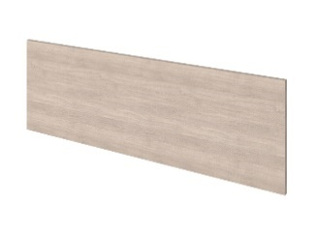 | C-042 С | 1220*16*440 | Для стола C-32 , CL-32. Цвет уголков для крепления царги - "Серый" | складская программа | 2,592 | 0.017
 | C-042 Б |  | Для стола C-32 , CL-32. Цвет уголков для крепления царги - "Белый" | складская программа | 2,592 | 0.017
 | C-042 А |  | Для стола C-32 , CL-32. Цвет уголков для крепления царги - "Антрацит" | складская программа | 2,592 | 0.017
 | C-041 С | 1070*16*440 | Для стола C-31 , CL-31. Цвет уголков для крепления царги - "Серый" | складская программа | 2,489 | 0.015
 | C-041 Б |  | Для стола C-31 , CL-31. Цвет уголков для крепления царги - "Белый" | складская программа | 2,489 | 0.015
 | C-041 А |  | Для стола C-31 , CL-31. Цвет уголков для крепления царги - "Антрацит" | складская программа | 2,489 | 0.015
 | C-040 С | 920*16*440 | Для стола C-30 , CL-30. Цвет уголков для крепления царги - "Серый" | складская программа | 2,394 | 0.013
 | C-040 Б |  | Для стола C-30 , CL-30. Цвет уголков для крепления царги - "Белый" | складская программа | 2,394 | 0.013
 | C-040 А |  | Для стола C-30 , CL-30. Цвет уголков для крепления царги - "Антрацит" | складская программа | 2,394 | 0.013
Тумбы подкатные, приставные, греденции.
Все тумбы и греденции упаковываются в две упаковки : Фасады отдельно, каркас тумбы отдельно. Это позволяет формировать любые сочетания цветов из имеющихся в серии мебели. Все выдвижные ящики сделаны из боковин типа "фолдинг" и снабжены качественными роликовыми направляющими фирмы "Hafele"
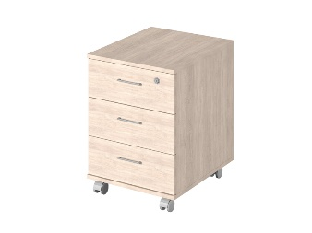 | С-91 | 380х500х588 | Тумба подкатная с замком на верхний ящик. Весь каркас тумбы изготовлен из 16 мм ЛДСП, топ и низ тумбы - из ЛДСП 22 мм, облицованной кромкой 2 мм по фронту. Ящики позволяют разместить 2 стопки листов формата А4. |  | 5,889 | 0.028
 | С-222 | 424х514х740 | Тумба приставная с 3 ящиками и нишей. Без замка. Ящики позволяют разместить 2 стопки листов формата А4. устанавливается к столам С-35, С-34. Крышка - ЛДСП 25 мм , облицована кромкой ПВХ- 2 мм |  | 8,121 | 0.055
 | С-232 | 424х514х740 | Тумба приставная с 3 ящиками и нишей. Замок на первый ящик. Ящики позволяют разместить 2 стопки листов формата А4. устанавливается к столам С-35, С-34. Крышка - ЛДСП 25 мм , облицована кромкой ПВХ- 2 мм |  | 8,369 | 0.055
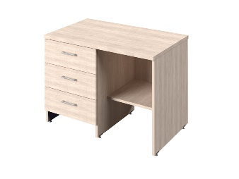 | С-290 л/пр | 826х500х600 | Тумба приставная "Греденция" с 3 ящикам и нишей под канцелярские папки. Без замка. Правое и левое исполнение. Ящики позволяют разместить 2 стопки листов формата А4. Крышка 22мм. |  | 8,881 | 0.07
 | С-291 л/пр | 826х500х600 | Тумба приставная "Греденция" с 3 ящикам и нишей под канцелярские папки. Замок на первый ящик. Правое и левое исполнение. Ящики позволяют разместить 2 стопки листов формата А4. Крышка 22мм. |  | 9,129 | 0.07
Тумбы-купе
Тумбы-купе рекомендуются к установке со столами-тандемами и бенч-системами на металлокаркасе. Ширина тумб соостветствует по глубине столам-тандемам и бенч-системам (1432мм). Фасадные элементы упаковываются отдельно, что позволяет формировать любые сочетания цветов из имеющихся в серии мебели.
Топ , низ, боковины и перегородки тумб-купе - ЛДСП 22мм, остальные детали - ЛДСП 16мм. Верх тумб-купе и низ по лицевому краю облицованы кромкой ПВХ 2 мм. Задняя стенка изготовлена из ЛДСП. Все тумбы-купе имеют замок. Ручки металлические - матовый хром. Оборудованы ножками с возможностью регулировки на неровности пола до 15 мм
 | С-68 | 1432х380х740 | Два уровня полок для размещения канцелярских папок. Максимальное количество папок шириной 55 мм - 48 шт. |  | 9,410 | 0.104
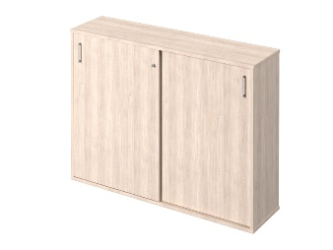 | С-75 | 1432х380х1090 | Три уровня полок для размещения канцелярских папок. Максимальное количество папок шириной 55 мм - 72 шт. |  | 13,586 | 0.153
Шкаф закрытый и шкафы для одежды
ЛДСП 16мм, кромка - 0,4мм. Задняя стенка ХДФ "Белый". Ручки металлические, цвет - матовый хром. Регулировка по высоте до 15 мм.
 | Р-731 | 770х590х2100 | Шкаф для одежды. Вешалка-штанга продольная. В верхней и нижней части шкафа установлены полки. |  | 10,272 | 0.134
 | Р-561 | 570х406х2100 | Шкаф для документов высокий узкий, 6 полок для размещения канцелярских папок.Максимальное количество папок шириной 55 мм - 54 шт. |  | 8,922 | 0.1
 | Р-621 | 570х406х2100 | Шкаф для одежды. Вешалка-штанга поперечная. В верхней и нижней части шкафа установлены полки. |  | 8,139 | 0.092
Стеллажи
ЛДСП 16мм, кромка - 0,4мм. Задняя стенка ХДФ "Белый" (кроме стеллажа С-70). Регулировка по высоте до 15 мм.
 | Р-67 | 770х406х2100 | Стеллаж высокий широкий открытый, 6 полок для размещения канцелярских папок. Максимальное количество папок шириной 55 мм - 78 шт. |  | 6,908 | 0.083
 | Р-66 | 770х406х1422 | Стеллаж средний широкий открытый, 4 полки для размещения канцелярских папок. Максимальное количество папок шириной 55 мм - 52 шт. |  | 5,889 | 0.06
 | Р-65 | 770х406х744 | Стеллаж низкий широкий открытый, 2 полки для размещения канцелярских папок. Максимальное количество папок шириной 55 мм - 26 шт. |  | 3,432 | 0.031
 | С-70 | 1656х380х1400 | Стеллаж открытый без задней стенки. Максимальное количество папок шириной 55 мм - 84 шт. ЛДСП 22мм, Верх стеллажа - кромка 2мм, на остальных деталях - 0,4мм. |  | 12,688 | 0.138
Двери ЛДСП
ЛДСП 16мм, кромка - 0,4мм. Ручки металлические, цвет - матовый хром.
 | Р-030 | 760х16х2032 | Двери высокие - комплект 2 шт. |  | 3,405 | 0.036
 | Р-010 | 760х16х676 | Двери низкие - комплект 2 шт. |  | 2,048 | 0.013
Полки навесные, подставки под системный блок
 | Р-046 | 710х312х362 | Полка навесная. Может навешиваться горизонтально и вертикально. Каркас из ЛДСП 16 мм. В комплекте механизм крепления с регулировкой высоты. |  | 2,776 | 0.023
 | Р-047 | 364х312х362 | Полка навесная. Каркас из ЛДСП - 16 мм В комплекте механизм крепления с регулировкой высоты. |  | 1,801 | 0.012
 | Р-024 | 250х480х176 | Подставка под системный блок. ЛДСП 16мм, кромка 0,4мм. |  | 1,527 | 0.008
Экраны настольные
Экраны настольные из ЛДСП
 | 50091 | 54х54х10 | Комплект креплений для фронтальных экранов (2 шт.) |  | 756 | 0.0001
 | 50092 | 54х58х10 | Комплект креплний для боковых экранов (2 шт.) |  | 572 | 0.0001
 | 50095 |  | Комплект из 2-х полкодержателей - "туканов" для крепления настольных экранов к столам из ЛДСП |  | 1 155 | 0.001
Экраны к столам на металлокаркасе
Экраны и заглушки к столам-тандемам на металлокаркасе (C-42, C-41, VC-42, VC-41) и бенч-системам ( C-52, C-51, CL-52, VL-51 )
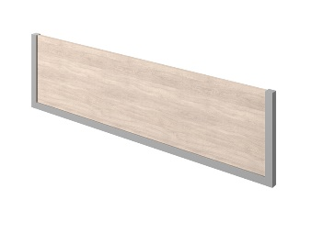 | С-057 | 1500*32*370 | ЛДСП с декоративными элементами. Крепление адаптировано к траверсе металлокаркаса. Высота экрана над столешницей 348 мм. |  | 3,559 | 0.029
 | С-056 | 1350*32*370 |  |  | 3,424 | 0.026
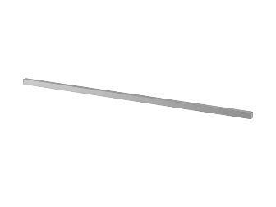 | 512062 | 1500*32*32 | Заглушка из декоративного профиля. Служит "разделителем" пространства между двумя столешницами. Устанавливается вместо экрана . Крепление адаптировано к траверсе металлокаркаса. Крепежная фурнитура в комплекте. Высота над столешницей 10 мм. |  | 1,361 | 0.002
 | 512061 | 1350*32*32 |  |  | 1 197 | 0.001
Экраны в тканевом чехле
Крепление приобретается отдельно в зависимости от типа установки экрана
Экраны для столешниц 1500 мм
 | 512052-008 | 1500*32*370 | зеленый | складская программа | 5 406 | 0.023
 | 512052-004 |  | серый | складская программа | 5 406 | 0.023
 | 512052-016 |  | фиолетовый | складская программа | 5 406 | 0.023
 | 512052-015 |  | голубой | складская программа | 5 406 | 0.023
 | 512052-020 |  | коричневый | Под заказ *** | 5 406 | 0.023
 | 512052-009 |  | желтый | Под заказ *** | 5 406 | 0.023
 | 512052-010 |  | оранжевый | складская программа | 5 406 | 0.023
Экраны для столешниц 1350 мм
 | 512051-008 | 1350*32*370 | зеленый | складская программа | 5,285 | 0.021
 | 512051-004 |  | серый | складская программа | 5,285 | 0.021
 | 512051-016 |  | фиолетовый | складская программа | 5,285 | 0.021
 | 512051-015 |  | голубой | складская программа | 5,285 | 0.021
 | 512051-020 |  | коричневый | Под заказ *** | 5,285 | 0.021
 | 512051-009 |  | желтый | Под заказ *** | 5,285 | 0.021
 | 512051-010 |  | оранжевый | складская программа | 5,285 | 0.021
Экраны для столешниц 1200 мм
 | 512054-008 | 1200*32*370 | зеленый | складская программа | 5 056 | 0.019
 | 512054-004 |  | серый | складская программа | 5 056 | 0.019
 | 512054-016 |  | фиолетовый | Под заказ *** | 5 056 | 0.019
 | 512054-015 |  | голубой | Под заказ *** | 5 056 | 0.019
 | 512054-020 |  | коричневый | Под заказ *** | 5 056 | 0.019
 | 512054-009 |  | желтый | Под заказ *** | 5 056 | 0.019
 | 512054-010 |  | оранжевый | Под заказ *** | 5 056 | 0.019
Крепления для экранов
 | 501301А ("Антрацит") | 80*80*50 | Фурнитура для крепления фронтальных экранов в тканевом чехле (512052, 512051, 512054) к письменным столам на опорах ЛДСП через "уголки". Комплект 2 шт. Высота экрана над столешницей 348 мм. |  | 996 | 0.0003
 | 501301Б ("Белый") |  |  |  | 996 | 0.0003
 | 501301С ("Серый") |  |  |  | 996 | 0.0003
 | 500141А ("Антрацит") | 78*20*10 | Фурнитура для крепления фронтальных экранов в тканевом чехле (512052, 512051, 512054) к письменным столам на опорах ЛДСП через "пластину". Комплект 2 шт. Высота экрана над столешницей 348 мм. |  | 651 | 0.001
 | 500141Б ("Белый") |  |  |  | 651 | 0.001
 | 500141С ("Серый") |  |  |  | 651 | 0.001
 | 501301А ("Антрацит") | 80*80*50 | Фурнитура для крепления фронтальных экранов в тканевом чехле (512052, 512051, 512054) к одиночным столам на МК серии LITE (траверса 30*30) через "уголки". Комплект 2 шт. Высота экрана над столешницей 318мм. |  | 996 | 0.0003
 | 501301Б ("Белый") |  |  |  | 996 | 0.0003
 | 501301С ("Серый") |  |  |  | 996 | 0.0003
 | 501301А ("Антрацит") | 80*80*50 | Фурнитура для крепления фронтальных экранов в тканевом чехле (512052, 512051, 512054) к одиночным столам на МК "Инновация" (траверса 35*35) через "уголки" Комплект 2 шт. Высота экрана над столешницей 313 мм. |  | 996 | 0.0003
 | 501301Б ("Белый") |  |  |  | 996 | 0.0003
 | 501301С ("Серый") |  |  |  | 996 | 0.0003
 | 901050 | М6*35 | Фурнитура для крепления фронтального экрана в тканевом чехле к столам-тандемам на металлокаркасе. Крепление к центральной траверсе. Высота экрана над столешницей 348 мм. |  | 65 | 0.0001
Аксессуары
 | V-062 | 708*335*16 | Полка под клавиатуру ЛДСП. |  | 1,538 | 0.012
 | 50094 | 70*900*50 | Лоток для проводов к столам, крепится под столешницу. Фурнитура в комплекте. |  | 609 | 0.003
 | 50019 | 105*50*720 | Опора эллипсовидная, цвет - аллюм.металлик |  | 1,957 | 0.021
 | 50010 | D60*720 | Опора табулярная, цвет - хром матовый |  | 1,460 | 0.012
 | 50006 | D51*720 | Опора табулярная, цвет - серебро |  | 1,244 | 0.01
 | 50097 |  | BLUMOTION - механизм для мягкого и бесшумного закрывания двери (комплект на 1 дверь) |  | 400 | 0.09
 | 50090 | 64*815 | Вертикальная направляющая для кабеля, крепится под столешницу. Цвет серебристый. Применяется для максимальной высоты стола 815 мм |  | 5,685 | 0.02
Примечание :
* | Указан "чистый" вес продукции. При планировании транспортировки груза с помощью автотранспорта рекомендуем увеличивать итоговый вес заказа минимум на 15%
** | Указан "чистый" объем продукции. При планировании транспортировки груза с помощью автотранспорта рекомендуем увеличивать итоговый объем заказа минимум на 25%
*** | Сроки производства и минимальную партию необходимо уточнить у Вашего менеджера

